Obsah
 |  | PLATNOST
Ceník výrobků |  | 01/05/2019

 |  |  | -4358500%
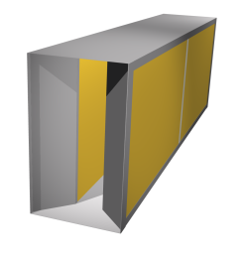 | Buňkové tlumiče hluku typ G, GE, GH

 | Buňkové tlumiče hluku jsou určeny pro instalaci do potrubí, nebo stavebně připravených kanálů, pro tlumení hluku ventilátorů, VZT jednotek a jiných strojních zařízení. | List č. 2

 | Kulisové tlumiče hluku typ GKK, GKD, GKDH

 | Buňkové tlumiče hluku jsou určeny pro instalaci do potrubí, nebo stavebně připravených kanálů, pro tlumení hluku ventilátorů, VZT jednotek a jiných strojních zařízení. | List č. 3

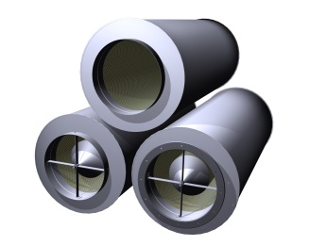 | Kruhové tlumiče hluku typ GD, GDE

 | Kruhové tlumiče hluku jsou určené pro instalaci do kruhového potrubí pro tlumení hluku šířeného zejména z axiálních ventilátorů. | List č. 12

 | Tlumiče výfuku typ GV

 | Tlumiče jsou učeny pro tlumení hluku výfuku spalovacích motorů (záložních zdrojů, kogeneračních jednotek apod.). Vyráběny jsou ve variantách pro různa paliva. | List č. 18

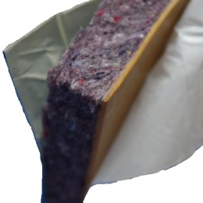 | Akustické materiály

 | Vybrané akustické materiály zvyšující neprůzvučnost tenkých konstrukcí, pohltivost nebo izolující od nežádoucích vibrací. | List č. 19

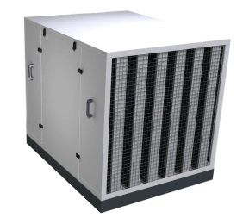 | Akustické kryty typ GAKE, GAK1, GAK2, GAKV

 | Lehké akustické kryty určené pro tlumení hluku tepelných čerpadel, venkovních chladicích jednotek a jiných zdrojů hluku s vlastním přívodem vzduchu. | List č. 20

 | Protihluková digestoř typ GPHD

 | Digestoř je akustický absorbér určený pro tlumení hluku na pracovištích. Instaluje se do blízkosti zdroje, kde svojí přítomností omezuje šíření hluku na další pracoviště. | List č. 21

Protihlukové digestoře GPHD
 |  |  |  |  | zadejte váš rabat
Ceník protihlukových digestoří GPHD |  |  |  |  | 0%

 |  |  |  |  | 1.03 | 1.00
Standardní rozměr - průmyslové provedení |  |  |  |  | ITS150-01
Rám digestoře je vyroben z pozinkovaného, nebo nerezového plechu, výplň z minerální plsti kryté netkanou kašírovanou textílií.
GPHD 1500x1500x500 | Šířka | Hloubka | Výška | Základní cena | Vaše cena
provedení ZN | 1,500 mm | 1,500 mm | 500 mm | 28,520 Kč | 28,520 Kč
provedení ZN lakované RAL |  |  |  | 32,025 Kč | 32,025 Kč
provedení NEREZ 1.4301 |  |  |  | 54,065 Kč | 54,065 Kč
provedení NEREZ 1.4404 |  |  |  | 61,790 Kč | 61,790 Kč

Zmenšený rozměr - interiérové provedení |  |  |  |  | ITS150-01
Rám digestoře je vyroben z pozinkovaného, nebo nerezového plechu, výplň z minerální plsti kryté netkanou kašírovanou textílií.
GPHD 1200x1200x250 | Šířka | Hloubka | Výška | Základní cena | Vaše cena
provedení ZN | 1,200 mm | 1,200 mm | 250 mm | 25,020 Kč | 25,020 Kč
provedení ZN lakované RAL |  |  |  | 28,110 Kč | 28,110 Kč
provedení NEREZ 1.4301 |  |  |  | 45,720 Kč | 45,720 Kč
provedení NEREZ 1.4404 |  |  |  | 51,490 Kč | 51,490 Kč

Provedení:
provedení ZN | vyrobeno z pozinkovaného plechu bez další povrchové úpravy
provedení ZN lakované RAL | vyrobeno z pozinkovaného plechu, lakovaného ve standardní barvě RAL
provedení NEREZ 1.4301 | vyrobeno ze základní potravinové nerezi bez další povrchové úpravy
provedení NEREZ 1.4404 | vyrobeno z chemického nerezu bez další povrchové úpravy
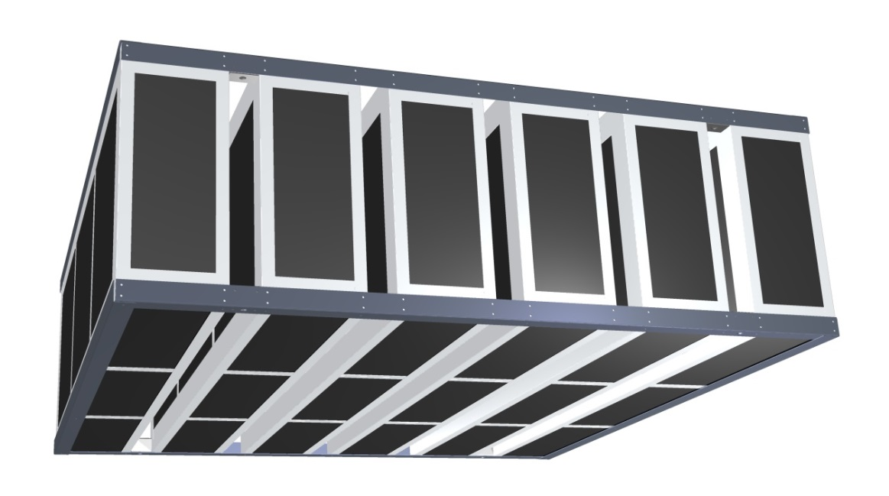

Uvedené ceny jsou v Kč bez DPH.
Cena je stanovena bez dopravy a montáže, EXW Uhlířské Janovice (Incoterms 2000).
V případě potřeby je možné dodat digestoř atypických rozměrů, podle potřeb dané instalace.
Ceny za atypické rozměry, odstíny barev, nebo kombinace barev budou stanoveny individuálně.
Společnost Greif-akustika, s.r.o. si vyhrazuje právo na změnu ceníku bez udání důvodu.
Informujte se u nás na Vaše rabatové podmínky !

